Sommaire
Enquête Santé et Lifestyle 2022
Recueil de tableaux
15.07.2023 (Version 2: compléments d'analyses et corrections de données sur les classes d'âge)
Partie 5: Désaccoutumance au tabagisme
Souhait d'arrêt, motivations, aides à l'arrêt

Sommaire:
Introduction

Tableaux
5.1. Désaccoutumance
5.1.0 Synthèse des questions 5.1.1 à 5.1.3
5.1.1 Aimeriez-vous arrêter de fumer ?
5.1.2 Avez-vous déjà essayé d'arrêter de fumer ?
5.1.3 Aimeriez-vous réduire votre consommation de tabac ?

5.2. Désaccoutumance: Questions aux ex-fumeurs/ses
5.2.1 Quand avez-vous arrêté de fumer ?
5.2.2 Nombre de cigarettes fumées avant d'arrêter de fumer ?
5.2.3 Nombre de tentatives sérieuses d'arrêt avant d'y parvenir ?
5.2.4 Aides à la désaccoutumance utilisées lorsque vous avez arrêté de fumer ?
5.2.5 Principales raisons pour avoir arrêté de fumer

5.3. Désaccoutumance: Questions aux fumeurs/ses
5.3.1 Nombre de tentatives d'arrêt au cours des 12 derniers mois
5.3.2 Vous a-t-on conseillé d'arrêter de fumer au cours des 12 derniers mois ?
5.3.3 Personnes ayant conseillé d'arrêter de fumer
5.3.4 Aides à la désaccoutumance utilisées

5.4. Raisons invoquées pour ne pas arrêter de fumer
5.4.1 Principales raisons pour ne pas arrêter de fumer

Contact
Office fédéral de la santé publique
Division prévention des MNT
CH - 3003 Berne
BAGGrundlagen@bag.admin.ch

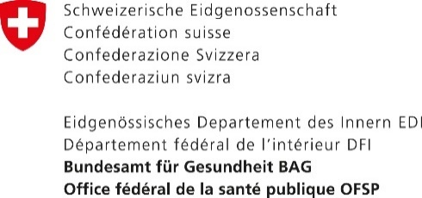

5.1.0
Synthèse des questions sur le souhait d'arrêt

Retour Sommaire

 | Oui |  |  | Non
 | N | % Pop. | [95% CI] | N | % Pop. | [95% CI]
Souhait d'arrêt de fumer | 661 | 55.6 | [52.7,58.5] | 527 | 44.4 | [41.5,47.3]
Tentative d'arrêt de fumer | 743 | 62.7 | [59.9,65.6] | 446 | 37.3 | [34.4,40.1]
Souhait de réduction de consommation | 520 | 75.9 | [72.5,79.2] | 162 | 24.1 | [20.8,27.5]

Note: Les pourcentages sont pondérés. Pour un n <30 les valeurs sont entre parenthèses. Pour n <10 aucune valeur n'est indiquée.
Désaccoutumance (% pop)

Source: Enquête Santé et Lifestyle 2022

Office fédéral de la santé publique
Division prévention des MNT
CH - 3003 Berne
BAGGrundlagen@bag.admin.ch

